画面遷移図
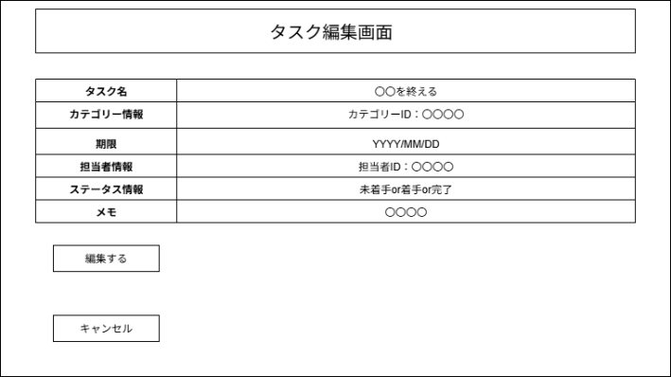
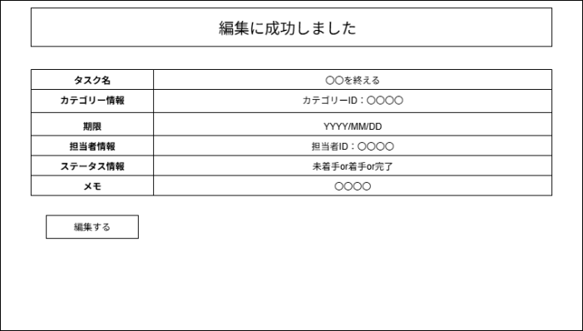

画面遷移図 | システム名 | グループ名 | 作成日 | 担当 | 承認印
 | タスク管理の編集機能 | 58期 | 2025-09-22 | 佐原

詳細クラス図
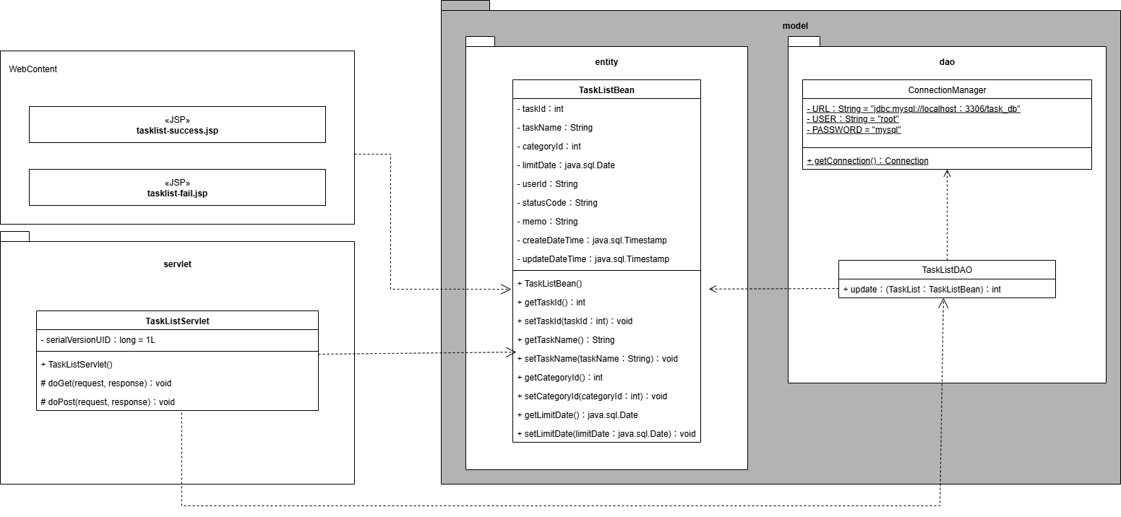
詳細クラス図 | システム名 | グループ名 | 作成日 | 担当 | 承認印
 | タスク管理の編集機能 | 58期 | 2025-09-19 | 佐原

画面設計書
画面設計書 | システム名 |  | グループ名 |  | 作成日 | 担当 | 承認印
 | タスク管理の編集機能 |  | 58期 |  | 2025-09-22 | 佐原

画面名称 | タスク編集画面
画面レイアウト
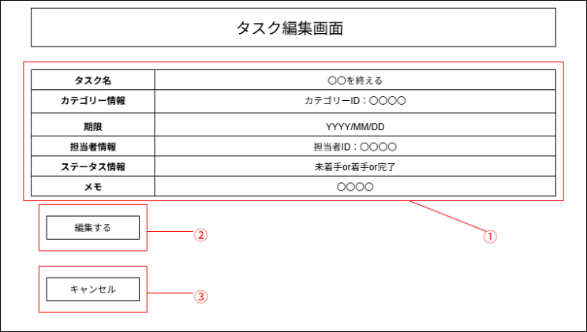

フォーム定義
action | task-edit-servlet |  |  |  |  | method | POST
識別ID | ラベル | type | name | value | 備考
① | タスク編集一覧表 | 表 | ー | ー | タスク一覧表を表示する
② | 編集する | ボタン | submit | 編集する | タスクの編集を確定するボタン
③ | キャンセル | ボタン | cancel | キャンセル | タスクの編集をキャンセルするボタン

